02_CUADRYGRÁF.COMP.ÚLT.5 CAMP.
 |  | 02_CUADROS Y GRÁFICOS COMPARATIVOS

 | #REF! | 2019/20 | 2020/21 | 2021/22 | 2022/23
OCTUBRE | 7.3 | 42.9 | 38.3 | 51.3 | 30.7
NOVIEMBRE | 98.4 | 170.2 | 244.7 | 288.2 | 169.0
DICIEMBRE | 630.9 | 457.9 | 475.3 | 542.7 | 238.9
ENERO | 691.0 | 332.9 | 352.1 | 471.2 | 182.4
FEBRERO | 277.4 | 101.1 | 227.4 | 108.8 | 36.1
MARZO | 71.4 | 12.1 | 44.6 | 20.8 | 8.0
ABRIL | 10.4 | 2.1 | 3.1 | 7.1 | 1.0
MAYO | 6.7 | 6.5 | 4.5 | 2.9 | 0.0
JUNIO
JULIO
AGOSTO
SEPTIEMBRE
 | PRODUCCIÓN |  |  |  |  | PRODUCCIÓN
 | 2018/19 | 2019/20 | 2020/21 | 2021/22 | 2022/23
OCTUBRE | 7.3 | 42.9 | 38.3 | 51.3 | 30.7
NOVIEMBRE | 98.4 | 170.2 | 244.7 | 288.2 | 169.0
DICIEMBRE | 630.9 | 457.9 | 475.3 | 542.7 | 238.9
ENERO | 691.0 | 332.9 | 352.1 | 471.2 | 182.4
FEBRERO | 277.4 | 101.1 | 227.4 | 108.8 | 36.1
MARZO | 71.4 | 12.1 | 44.6 | 20.8 | 8.0
ABRIL | 10.4 | 2.1 | 3.1 | 7.1 | 1.0
MAYO | 6.7 | 6.5 | 4.5 | 2.9 | 0.0
JUNIO
JULIO
AGOSTO
SEPTIEMBRE
 | 1,793.5 | 1,125.7 | 1,390.0 | 1,493.0 | 666.0

 | IMPORTACIONES |  |  |  |  | IMPORTACIONES
 | 2018/19 | 2019/20 | 2020/21 | 2021/22 | 2022/23
OCTUBRE | 11.0 | 10.2 | 18.4 | 12.7 | 13.3
NOVIEMBRE | 15.2 | 16.0 | 20.1 | 18.9 | 22.2
DICIEMBRE | 19.2 | 26.9 | 20.9 | 35.6 | 35.4
ENERO | 11.5 | 14.9 | 11.7 | 12.8 | 13.0
FEBRERO | 13.6 | 19.3 | 16.7 | 17.4 | 19.2
MARZO | 13.6 | 31.7 | 17.8 | 12.0 | 17.4
ABRIL | 10.3 | 25.5 | 15.5 | 21.9 | 10.3
MAYO | 9.0 | 26.9 | 13.3 | 20.4 | 14.3
JUNIO | 9.9 | 24.1 | 13.3 | 16.5 | 16.2
JULIO | 8.8 | 17.4 | 10.5 | 12.7 | 19.2
AGOSTO | 12.3 | 13.6 | 8.5 | 20.2 | 14.9
SEPTIEMBRE | 6.6 | 17.1 | 16.2 | 11.5 | 19.7
 | 141.0 | 243.6 | 182.9 | 212.8 | 215.2

 | EXPORTACIONES |  |  |  |  | EXPORTACIONES
 | 2018/19 | 2019/20 | 2020/21 | 2021/22 | 2022/23
OCTUBRE | 80.5 | 106.1 | 95.7 | 83.5 | 88.5
NOVIEMBRE | 71.4 | 88.9 | 95.7 | 83.4 | 67.7
DICIEMBRE | 71.2 | 73.1 | 83.5 | 81.4 | 63.6
ENERO | 81.9 | 81.6 | 82.5 | 73.7 | 56.0
FEBRERO | 88.4 | 71.2 | 104.2 | 88.3 | 48.3
MARZO | 89.9 | 98.3 | 106.8 | 78.3 | 64.2
ABRIL | 78.7 | 94.4 | 99.4 | 107.3 | 51.6
MAYO | 87.7 | 94.3 | 90.3 | 117.8 | 68.3
JUNIO | 90.3 | 109.1 | 87.8 | 103.4 | 65.1
JULIO | 103.4 | 111.1 | 81.9 | 90.4 | 58.9
AGOSTO | 72.7 | 79.8 | 66.0 | 83.1 | 48.1
SEPTIEMBRE | 101.2 | 106.6 | 103.8 | 89.4 | 58.7
 | 1,017.3 | 1,114.5 | 1,097.6 | 1,080.2 | 738.9

 | MERCADO INTERIOR APARENTE |  |  |  |  | MERCADO INTERIOR APARENTE
 | 2018/19 | 2019/20 | 2020/21 | 2021/22 | 2022/23
OCTUBRE | 37.0 | 49.4 | 51.3 | 39.6 | 42.2
NOVIEMBRE | 46.4 | 44.2 | 50.6 | 47.7 | 39.5
DICIEMBRE | 42.8 | 47.7 | 62.7 | 51.7 | 23.5
ENERO | 54.0 | 38.6 | 42.7 | 54.1 | 14.3
FEBRERO | 47.1 | 45.1 | 49.4 | 44.3 | 30.1
MARZO | 50.6 | 60.9 | 51.6 | 70.7 | 30.5
ABRIL | 53.4 | 27.0 | 44.5 | 56.2 | 21.7
MAYO | 48.2 | 42.1 | 47.8 | 40.9 | 24.3
JUNIO | 44.7 | 37.6 | 33.1 | 53.4 | 26.2
JULIO | 40.5 | 43.6 | 37.6 | 33.6 | 33.4
AGOSTO | 37.5 | 47.5 | 37.1 | 53.9 | 29.0
SEPTIEMBRE | 34.9 | 35.6 | 34.6 | 48.5 | 33.9
 | 537.1 | 519.3 | 542.9 | 594.6 | 348.7

 | MERCADO TOTAL |  |  |  |  | MERCADO TOTAL
 | 2018/19 | 2019/20 | 2020/21 | 2021/22 | 2022/23
OCTUBRE | 117.5 | 155.5 | 147.0 | 123.1 | 130.7
NOVIEMBRE | 117.8 | 133.1 | 146.3 | 131.1 | 107.2
DICIEMBRE | 114.0 | 120.8 | 146.2 | 133.2 | 87.1
ENERO | 135.9 | 120.2 | 125.2 | 127.8 | 70.3
FEBRERO | 135.5 | 116.3 | 153.6 | 132.6 | 78.3
MARZO | 140.5 | 159.2 | 158.4 | 149.0 | 94.7
ABRIL | 132.1 | 121.4 | 143.9 | 163.5 | 73.3
MAYO | 135.9 | 136.4 | 138.1 | 158.7 | 92.6
JUNIO | 135.0 | 146.7 | 120.9 | 156.9 | 91.3
JULIO | 143.9 | 154.7 | 119.5 | 124.0 | 92.3
AGOSTO | 110.2 | 127.3 | 103.1 | 137.0 | 77.1
SEPTIEMBRE | 136.1 | 142.2 | 138.4 | 137.9 | 92.7
 | 1,554.4 | 1,633.8 | 1,640.5 | 1,674.8 | 1,087.5

Fuente: SIMO

03_CUADRYGRÁF.COMP.5 ÚLT.CAMP.
 |  | 03_CUADROS Y GRÁFICOS COMPARATIVOS

 | EXISTENCIAS EN ALMAZARAS Y PATRIMONIO |  |  |  |  | EXISTENCIAS EN ALMAZARAS Y PATRIMONIO
 | 2018/19 | 2019/20 | 2020/21 | 2021/22 | 2022/23
OCTUBRE | 139.1 | 460.8 | 195.2 | 171.8 | 155.7
NOVIEMBRE | 143.8 | 493.3 | 328.4 | 345.4 | 234.3
DICIEMBRE | 658.4 | 821.8 | 666.4 | 740.3 | 396.6
ENERO | 1,145.4 | 1,013.1 | 873.2 | 1,055.0 | 503.5
FEBRERO | 1,255.8 | 998.1 | 937.9 | 1,024.7 | 474.4
MARZO | 1,198.6 | 890.1 | 824.1 | 931.1 | 409.4
ABRIL | 1,099.1 | 795.8 | 689.4 | 796.2 | 350.8
MAYO | 981.2 | 699.1 | 567.0 | 664.8 | 271.4
JUNIO | 874.4 | 584.4 | 470.1 | 534.8 | 211.1
JULIO | 754.2 | 459.2 | 383.9 | 425.2 | 159.7
AGOSTO | 672.3 | 367.4 | 315.1 | 331.1 | 125.5
SEPTIEMBRE | 559.0 | 255.5 | 213.1 | 227.7 | 84.4

 | EXISTENCIAS EN ENVASADORAS Y PATRIMONIO |  |  |  |  | EXISTENCIAS EN ENVASADORAS Y PATRIMONIO
 | 2018/19 | 2019/20 | 2020/21 | 2021/22 | 2022/23
OCTUBRE | 137.3 | 192.5 | 205.7 | 192.8 | 212.1
NOVIEMBRE | 128.4 | 213.1 | 191.1 | 195.2 | 217.5
DICIEMBRE | 149.9 | 248.6 | 203.1 | 245.4 | 242.5
ENERO | 229.5 | 284.9 | 234.9 | 286.9 | 260.7
FEBRERO | 274.6 | 304.0 | 260.6 | 310.8 | 266.7
MARZO | 276.3 | 296.6 | 278.5 | 288.2 | 262.4
ABRIL | 264.4 | 297.1 | 287.8 | 288.6 | 259.1
MAYO | 262.1 | 290.8 | 290.1 | 284.7 | 260.3
JUNIO | 243.8 | 282.9 | 279.3 | 274.2 | 245.4
JULIO | 228.9 | 270.8 | 256.5 | 272.6 | 223.8
AGOSTO | 212.9 | 248.9 | 230.8 | 249.8 | 195.7
SEPTIEMBRE | 196.7 | 235.7 | 210.5 | 226.9 | 163.8

 | EXISTENCIAS TOTALES |  |  |  |  | EXISTENCIAS TOTALES
 | 2018/19 | 2019/20 | 2020/21 | 2021/22 | 2022/23
OCTUBRE | 276.4 | 653.3 | 400.9 | 364.6 | 367.3
NOVIEMBRE | 272.2 | 706.4 | 519.4 | 540.6 | 451.1
DICIEMBRE | 808.3 | 1,070.4 | 869.5 | 985.7 | 638.5
ENERO | 1,374.9 | 1,298.0 | 1,108.1 | 1,341.9 | 762.0
FEBRERO | 1,530.4 | 1,302.1 | 1,198.6 | 1,335.5 | 739.0
MARZO | 1,474.9 | 1,186.7 | 1,102.6 | 1,219.3 | 671.8
ABRIL | 1,363.5 | 1,092.9 | 977.3 | 1,084.8 | 609.9
MAYO | 1,243.3 | 989.9 | 857.0 | 949.4 | 531.7
JUNIO | 1,118.2 | 867.3 | 749.4 | 809.0 | 456.6
JULIO | 983.1 | 730.0 | 640.4 | 697.7 | 383.4
AGOSTO | 885.2 | 616.3 | 545.9 | 581.0 | 321.2
SEPTIEMBRE | 755.7 | 491.2 | 423.6 | 454.6 | 248.2

Fuente: SIMO

05_GRÁF.COMP.MEDIA 4 ÚLT.CAMPAÑ
05_GRÁFICOS COMPARATIVOS CON LA MEDIA DE LAS ÚLTIMAS CAMPAÑAS

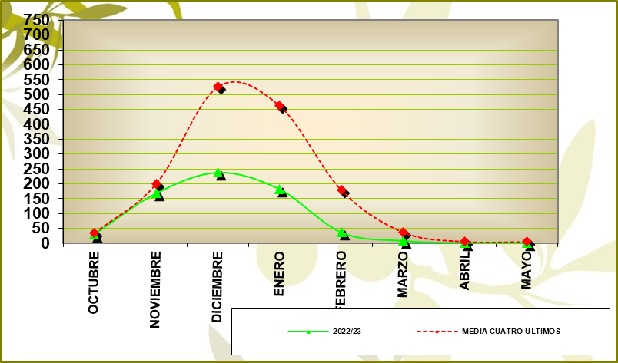
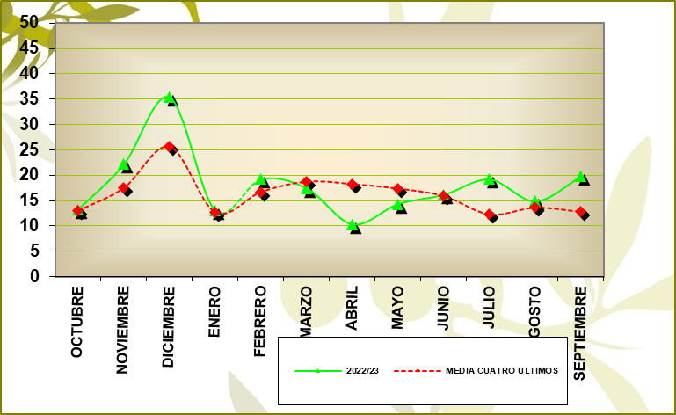
PRODUCCIÓN |  |  |  |  | IMPORTACIONES
GRÁFICO PRODUCCIÓN |  |  |  |  | GRÁFICO IMPORTACIONES

 | % VARIACIÓN: | -54.09 |  |  |  | % VARIACIÓN: | 7.24

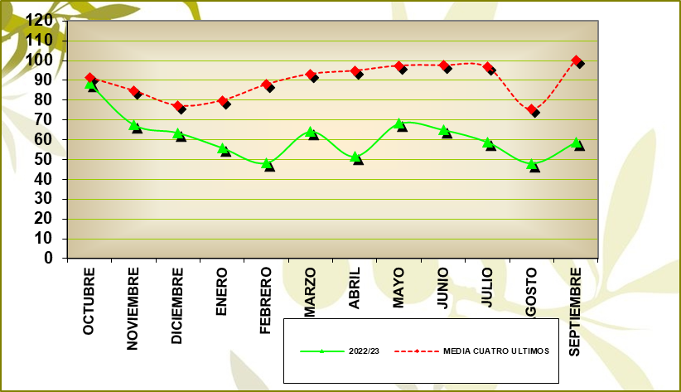
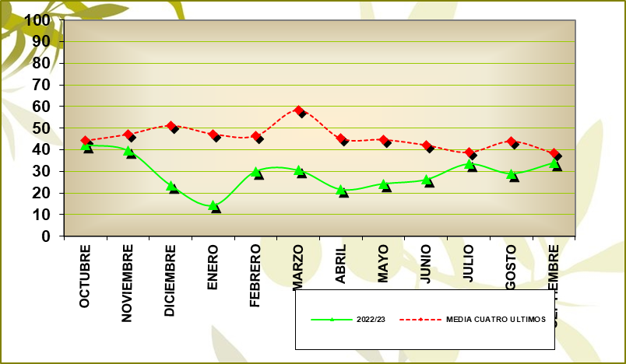
MERCADO INTERIOR APARENTE |  |  |  |  | EXPORTACIONES
GRÁFICO MERCADO INTERIOR APARENTE |  |  |  |  | GRÁFICO EXPORTACIONES

 | % VARIACIÓN: | -38.29 | M.M.: | 29.06 |  | % VARIACIÓN: | -30.40 | M.M.: | 61.57

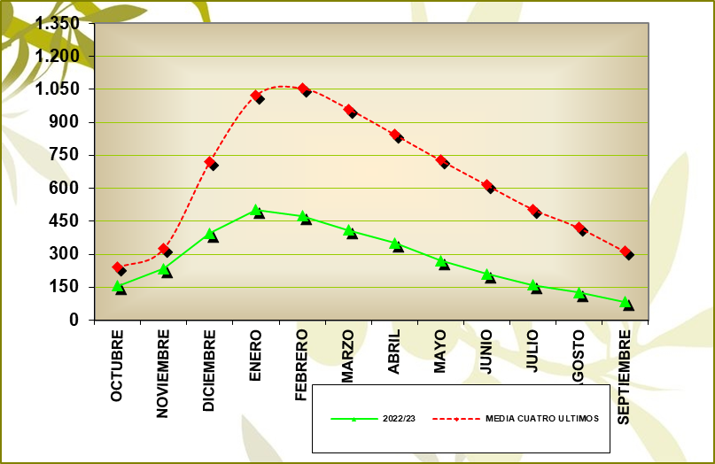
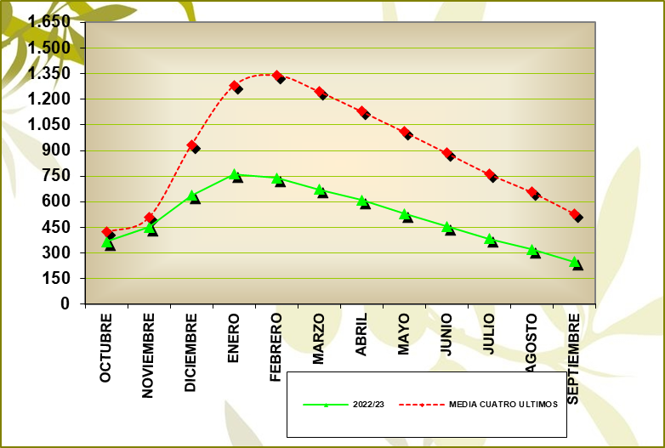
EXISTENCIAS ALMAZARAS (INCLUIDO FPCO) |  |  |  |  | EXISTENCIAS TOTALES
GRÁFICO EXISTENCIAS ALMAZARAS (INCLUIDO FPCO) |  |  |  |  | GRÁFICO EXISTENCIAS TOTALES

 | % VARIACIÓN: | -68.42 |  |  |  | % VARIACIÓN: | -11.13%

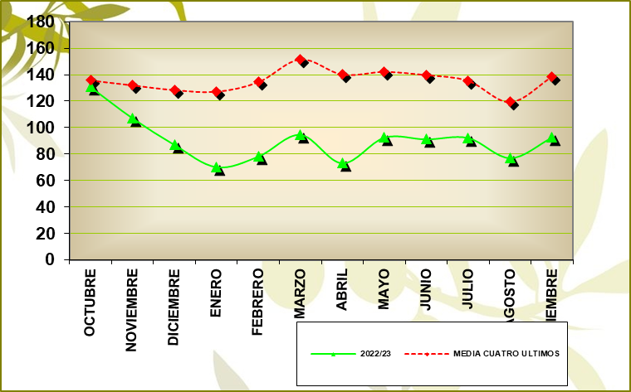
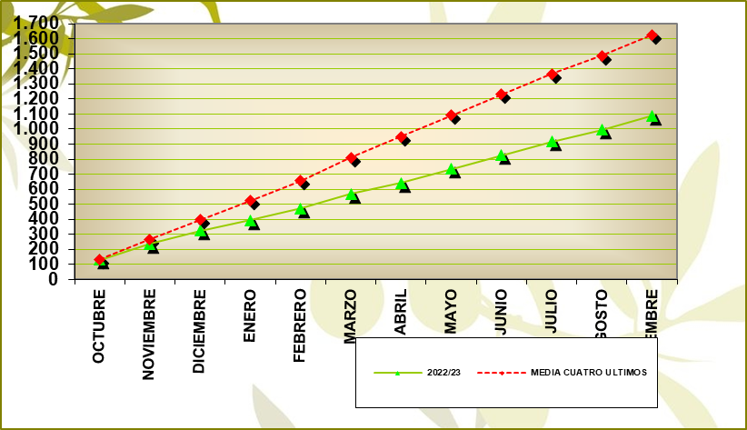
MERCADO TOTAL MENSUAL |  |  |  |  | MERCADO TOTAL ACUMULADO
GRÁFICO MERCADO TOTAL MENSUAL |  |  |  |  | MERCADO TOTAL ACUMULADO

 | MEDIA MENSUAL 22/23: | 90.63 |  |  |  | % VARIACIÓN: | -33.10

Fuente: SIMO

09_ALMAZ.PROD. POR CAMYTIPO
09_ALMAZARAS_PRODUCCIÓN POR CAMPAÑAS Y TIPO

ALMAZARAS COOPERATIVAS

Campaña | 18/19 | 19/20 | 20/21 | 21/22 | 22/23
% Nº Empresas | 50.47 | 50.47 | 50.11 | 49.76 | 49.89
% Producción | 67.26 | 65.41 | 65.42 | 64.69 | 59.04

ALMAZARAS INDUSTRIALES

Campaña | 18/19 | 19/20 | 20/21 | 21/22 | 22/23
% Nº Empresas | 49.53 | 49.53 | 49.89 | 50.24 | 50.11
% Producción | 32.74 | 34.59 | 34.58 | 35.31 | 40.96

Fuente: SIMO

16_EXTRAC.EXIST.AC.ORU.CRU.GRÁF
16_EXTRACTORAS_EXISTENCIAS DE ACEITE DE ORUJO CRUDO_GRÁFICO

 |  |  | EXISTENCIAS INICIALES |  | AOOC PRODUCIDO |  | SALIDA DE AOOC |  | AJUSTES (*) |  | EXISTENCIAS FINALES
COMUNIDAD AUTÓNOMA | EXTRACTORAS | DATOS | FÍSICO | QUÍMICO | FÍSICO | QUÍMICO | FÍSICO | QUÍMICO | FÍSICO | QUÍMICO | FÍSICO | QUÍMICO
ANDALUCÍA | 43 | 42 | 763.46 | 9,787.42 | 5,936.36 | 77,764.07 | 6,426.74 | 78,249.85 | -0.22 | -89.92 | 272.86 | 9,211.72
RESTO DE AUTONOMÍAS | 23 | 23 | 2,022.24 | 12,647.67 | 7,407.29 | 8,322.57 | 8,506.66 | 14,428.44 | 0.00 | -62.45 | 922.87 | 6,479.35
TOTAL NACIONAL | 66 | 65 | 2,785.70 | 22,435.09 | 13,343.65 | 86,086.64 | 14,933.40 | 92,678.29 | -0.22 | -152.37 | 1,195.73 | 15,691.07

GRÁFICO ACEITE DE ORUJO DE OLIVA PRODUCIDO MES A MES

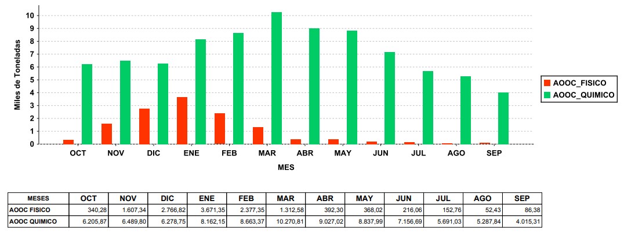

Datos expresados en Toneladas.
AJUSTES (*): Producidos por movimientos no declarados entre extractoras o entre instalaciones de una misma extractora (traspasos).
Fuente: SIMO

17_EXTRAC.EXIST.ORUJ.GRASO.GRÁF
17_EXTRACTORAS_EXISTENCIAS DE ORUJO GRASO_GRÁFICO

 |  |  | EXISTENCIAS INICIALES |  | ENTRADA ORUJO |  | SALIDA ORUJO |  | AJUSTES (*) |  | EXISTENCIAS FINALES
COMUNIDAD AUTÓNOMA | EXTRACTORAS | DATOS | HÚMEDO | SECO | HÚMEDO | SECO | HÚMEDO | SECO | HÚMEDO | SECO | HÚMEDO | SECO
ANDALUCÍA | 43 | 42 | 1,951,942.19 | 15,578.15 | 2,436,838.15 | 979,744.55 | 3,721,698.73 | 1,029,605.95 | -33.05 | 51,251.88 | 667,048.56 | 16,968.63
RESTO DE AUTONOMÍAS | 23 | 23 | 163,852.31 | 14,693.73 | 638,080.61 | 184,425.02 | 771,942.77 | 157,602.87 | 0.00 | -25,985.12 | 29,990.15 | 15,530.76
TOTAL NACIONAL | 66 | 65 | 2,115,794.50 | 30,271.88 | 3,074,918.76 | 1,164,169.57 | 4,493,641.50 | 1,187,208.82 | -33.05 | 25,266.76 | 697,038.71 | 32,499.39

GRÁFICO ORUJO GRASO ENTRADO MES A MES

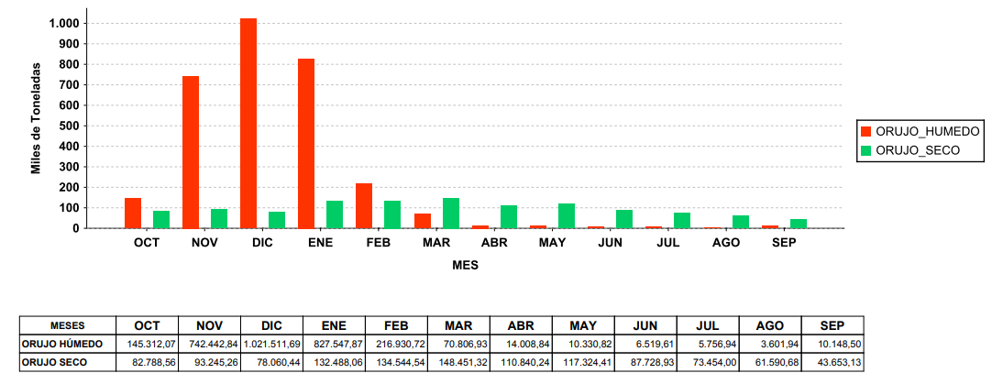

Datos expresados en Toneladas.
AJUSTES (*): Producidos por movimientos no declarados entre extractoras o entre instalaciones de una misma extractora (traspasos).
Fuente: SIMO

